상품제안서
스카이 C타입 앰비언트 라이트 초음파 미니가습기 | 상품코드: S38796

 |  |  |  |  |  |  | 02-713-8555 | www.synergygift.co.kr
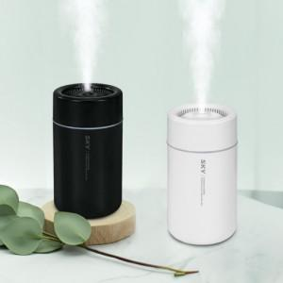 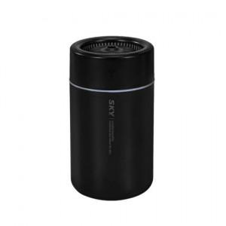 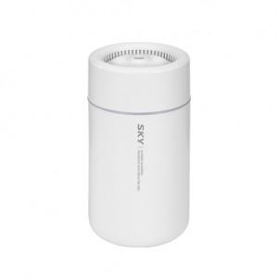

【상세/제작정보】 | <p>- 차량용 책상용 초음파 미니 가습기 KC인증통과로 믿고 사용&nbsp;</p><p>- 사무실 책상, 차 안(차량 컵홀더에 쏙 들어가는 사이즈), 침실등에서 자유롭게 사용 가능한 미니 사이즈&nbsp;</p><p><br>- 초음파로 작동하는 초미세입자 분무<br>- 방해받지 않는 저소음설계(도서관소음30dB보다 낮은 소음)&nbsp;</p><p><br>- 어둠 속 은은한 앰비언트 라이트, 무드등 기능 <br>- 간편하고 편리한 USB C타입 전원&nbsp;</p><p>- 보조배터리, 노트북, 차량 USB 등으로 전원 사용 가능&nbsp;</p><p><br>- 280ml 넉넉한 물탱크 용량으로 최대 10시간 사용 가능 <br>- 심플하고 간편한 조작으로 편리한 사용 가능 </p>

【인쇄/포장옵션】 | 실크, 풀칼라 / 포장지포장

【공급단가】 | 수량 | 50~ | 100~ | 500~ | 1,000~ | 3,000~
*VAT별도 | 화이트 | 6,500원 | 6,400원 | 6,250원 | 6,000원 | 5,750원
 | 블랙 | 6,500원 | 6,400원 | 6,250원 | 6,000원 | 5,750원

【상품 URL】 | https://www.synergygift.co.kr:443/src/goods_detail.php?gdno=38796

